2020_02_data
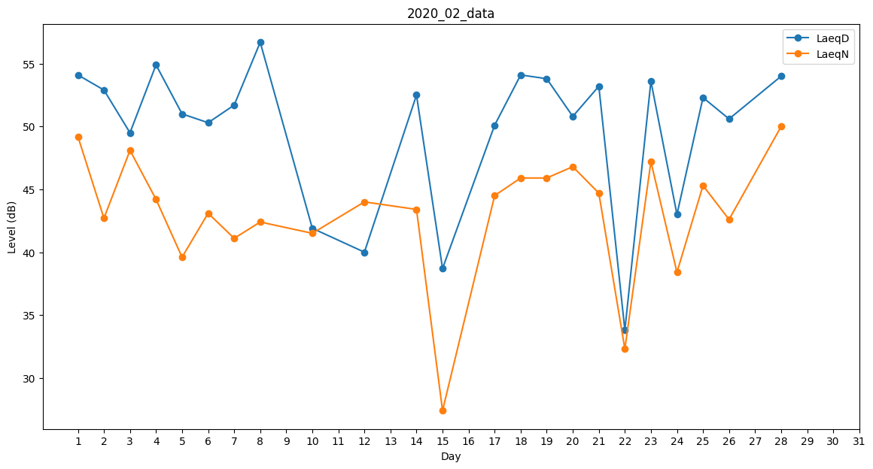
Day | LaeqD | LaeqN
1 | 54.1 | 49.2
2 | 52.9 | 42.7
3 | 49.5 | 48.1
4 | 54.9 | 44.2
5 | 51 | 39.6
6 | 50.3 | 43.1
7 | 51.7 | 41.1
8 | 56.7 | 42.4
9 | 48.1 | 0
10 | 41.9 | 41.5
11 | 53.4 | 0
12 | 40 | 44
13 | 50.7 | 0
14 | 52.5 | 43.4
15 | 38.7 | 27.4
16 | 0 | 0
17 | 50.1 | 44.5
18 | 54.1 | 45.9
19 | 53.8 | 45.9
20 | 50.8 | 46.8
21 | 53.2 | 44.7
22 | 33.8 | 32.3
23 | 53.6 | 47.2
24 | 43 | 38.4
25 | 52.3 | 45.3
26 | 50.6 | 42.6
27 | 52.9 | 0
28 | 54 | 50
29 | 0 | 27.1

